A Y II D3
Formato: Personal Comisionado |  |  |  |  |  |  |  |  |  |  |  |  |  |  |  |  |  | Entidad Federativa: |  |  | Hidalgo
Fondo de Aportaciones para la Educación Tecnológica y de Adultos/Colegio Nacional de Educación Profesional Técnica (FAETA/CONALEP) |  |  |  |  |  |  |  |  |  |  |  |  |  |  |  |  |  |  | Trimestre y año: |  | 3ro. Trimestre 2017
 |  |  |  |  |  |  |  |  |  |  |  |  |  |  |  |  |  |  |  |  |  | Hoja 1 de 1

R.F.C. | CURP | Nombre | Clave integrada | Clave Presupuestal |  |  |  |  |  |  | Fecha Comisión |  | Percepciones pagadas en el Periodo de Comisión con Presupuesto Federal* | Percepciones pagadas en el Periodo de Comisión con Presupuesto de otra fuente* | Clave CT Origen | CT Destino dentro del sector |  | Lugar de la comisión fuera del sector educativo | Tipo de Comisión | Función Específica | Objeto de la comision | No. Oficio
 |  |  |  | Partida Presupuestal | Código de Pago | Clave de Unidad | Clave de Sub Unidad | Clave de Categoría | Horas Semana Mes | Número de Plaza | Inicio | Conclusión |  |  |  | Clave | Turno

CAVE841006DE9 | CAVE841006HHGHRR00 | ERNESTO CHAVEZ VERA | 11301100331ED0280100.05415 | 11301 | 1003 | 3 | 1 | ED02801 | 00.0 | 005415 | 20161001 | 20190930 | 38499.20 | 0.00 | 13DPT0004L | N/A | N/A | SUTCONALEP | A | REPRESENTAR EL SINDICATO EN EL ESTADO | REPRESENTAR EL SINDICATO | D.P./1553/2016
Total Personas : | 1 |  |  |  |  |  |  |  | Total Plazas : | 1
 |  |  |  |  |  |  |  |  |  |  |  | Total Pto. Federal | 38,499.20
 |  |  |  |  |  |  |  |  |  |  | Total Ppto. Otras Fuentes |  |  | 0.00

*Total de Percepciones reportadas por la Entidad Federativa como pagadas al trabajador durante la comisión.
Fuente : Información proporcionada por las Entidades Federativas.

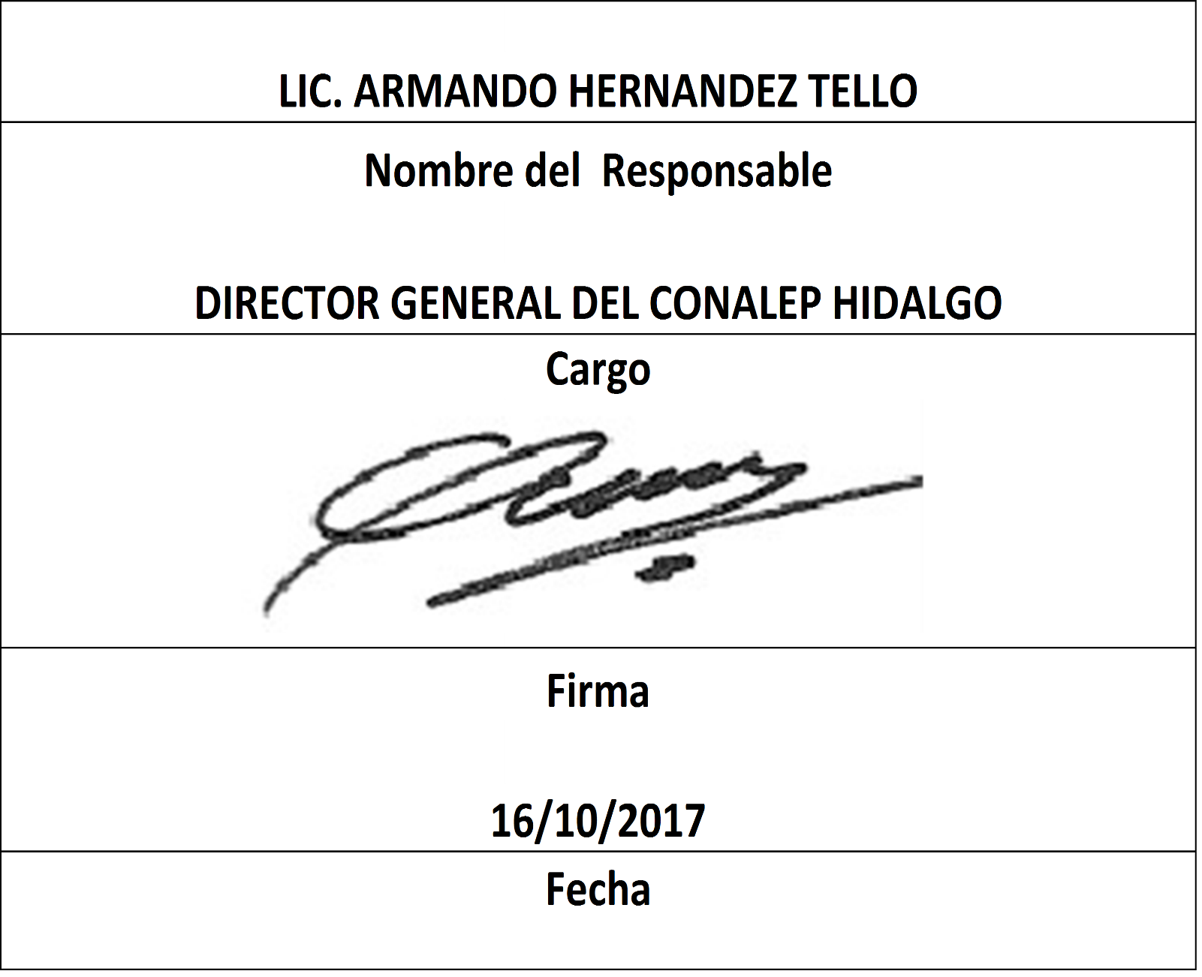

 | 0

